E4_WallCLT100Sughero+LP
 | Scheda stratigrafica componente edilizio

 |  | Calcoli e verifiche eseguite secondo
 |  | UNI EN ISO 6946 - UNI EN ISO 13788 e UNI EN ISO 13786
 | Principali risultati dei Calcoli
 | Wall_CLT100_Sughero+LP |  | Nome |  |  |  | Trasmittanza - U = | 0.19513171391 | W/(m²K)
 |  |  |  |  |  |  | Massa Superficiale D.Lgs. 311/06 - Ms = | 109.82 | kg/m²
 |  |  |  |  |  |  | Permeanza - P= | 2.9197080292E-11 | kg/(m²sPa)
 |  | Condizioni al contorno utilizzate per i calcoli secondo UNI EN ISO 6946 e UNI 10349

T interna |  | T prg esterna |  | Rsi = | 0.13 | m²K/W |  | Q.s.l.m. = | Value
20 |  | 3 |  | Rse = | 0.13 | m²K/W |  | Zona Climatica = | Value
Temperature esterne medie Mensili secondo UNI 10349
Gen | Feb | Mar | Apr | Mag | Giu | Lug | Ago | Set | Ott | Nov | Dic
Value | Value | Value | Value | Value | Value | Value | Value | Value | Value | Value | Value

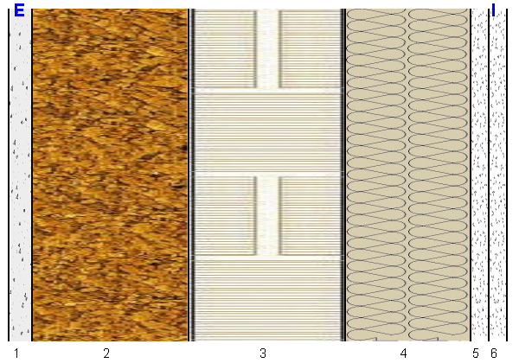 |  |  |  |  |  | U = |  | 0.19513171391 |  | W/(m²K)

 |  |  |  |  |  | Ms = |  | 109.82 |  | kg/m²

 |  |  |  |  |  | P = |  | 2.92E-11 |  | kg/(m²sPa)

 |  |  |  |  |  | Yie = |  | 0.018828433278 |  | W/(m²K)

Stratigrafia
Descrizione |  | Nome |  |  |  | S [m] | λ [W/(mK)] | µ | Ms [kg/m²] | C' [W/(m²K)] | D [m²/s]
Generico |  | Malta di calce o di calce e cemento |  |  |  | 0.015 | 0.9 | 20 | 27 | 60 | 0.0000005
Generico |  | Pannelli di sughero espanso con leganti (130 kg/m³) |  |  |  | 0.1 | 0.045 | 15 | 13 | 0.45 | 1.6483516484E-07
Sistema Costruttivo |  | X-lam Wall |  |  |  | 0.1 | 0.13829787234 | 40 | 49.17 | 1.3829787234 | 1.757904621E-07
Isolante Parete |  | Lana di Pecora |  |  |  | 0.08 | 0.045 | 10 | 2.4 | 0.5625 | 1.7441860465E-06
Generico |  | Lastre di cartongesso KNAUF |  |  |  | 0.0125 | 0.2 | 10 | 9.125 | 16 | 2.7397260274E-07
Generico |  | Lastre di cartongesso KNAUF |  |  |  | 0.0125 | 0.2 | 10 | 9.125 | 16 | 2.7397260274E-07

Temperature |  |  |  |  |  |  | Glaser

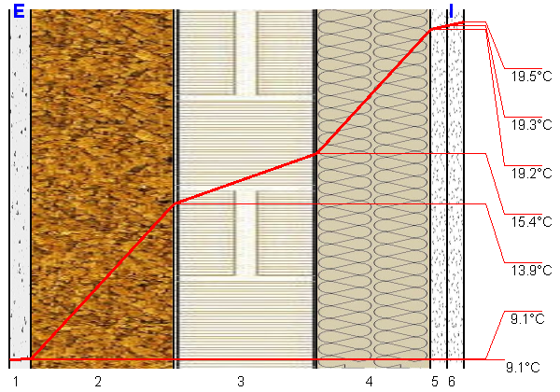 |  |  |  |  |  |  | 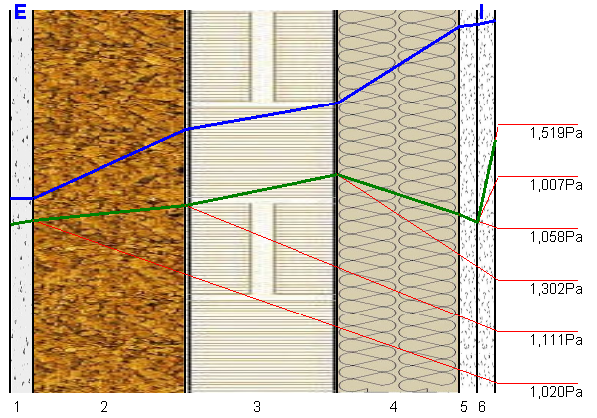

A4_WallCLT100Sughero+LP
 | Scheda stratigrafica componente edilizio

 | Wall_CLT100_Sughero+LP

 |  | Calcoli e verifiche eseguite secondo
UNI EN 12354 - UNI EN ISO 10140 - UNI TR 11175 - UNI EN ISO 6946 -UNI EN ISO 13786
Principali risultati dei Calcoli energetici
 |  |  |  |  |  |  | Trasmittanza - U = | 0.20 W/m²K
 |  |  |  |  |  |  | Massa Superficiale D.Lgs. 311/06 - Ms = | 110 kg/m²
 |  |  |  |  |  |  | Permeanza - P= | 0
 |  |  |  |  |  |  | Trasmittanza periodica - Yie = | 0.02 W/m²K
Condizioni al contorno utilizzate per i calcoli secondo UNI EN ISO 6946 e UNI 10349
 |  |  |  | Rsi = | 0.13 m²K/W |  |  | Q.s.l.m. = | 20.00 m
 |  |  |  | Rse = | 0.13 m²K/W |  |  | Zona Climatica = | C
Principali risultati dei Calcoli acustici
 |  |  |  |  |  | Rw |  | 40.8 dB
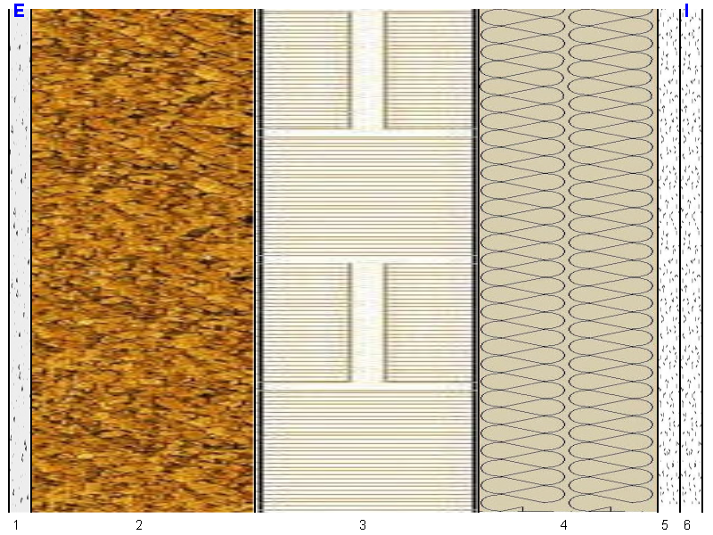

 |  |  |  |  |  | Massa Frontale |  | 110 kg/m²

 |  |  |  |  |  | ΔRw |  | 1.0 dB

 |  |  |  |  |  | Ln,eq,w |  | 0.0 dB

 |  |  |  |  |  | ΔLnw |  | 0.0 dB

Stratigrafia
n. strato | Tipologia strato |  | Nome - descrizione strato |  |  |  |  | S [cm] | s' [MN/m³] | Mf [kg/m²] | λ [W/mK]

1 | Generico |  | Malta di calce o di calce e cemento |  |  |  |  | 1.5 | 0.0 | 27.0 | 0.900
2 | Generico |  | Pannelli di sughero espanso con leganti (130 kg/m³) |  |  |  |  | 10.0 | 0.0 | 13.0 | 0.045
3 | Sistema Costruttivo |  | X-lam Wall |  |  |  |  | 10.0 | 0.0 | 49.2 | 0.138
4 | Isolante Parete |  | Lana di Pecora |  |  |  |  | 8.0 | 0.0 | 2.4 | 0.045
5 | Generico |  | Lastre di cartongesso KNAUF |  |  |  |  | 1.3 | 0.0 | 9.1 | 0.200
6 | Generico |  | Lastre di cartongesso KNAUF |  |  |  |  | 1.3 | 0.0 | 9.1 | 0.200

 |  |  |  |  | Spessore |  |  | 32.0 | cm

